Лист1
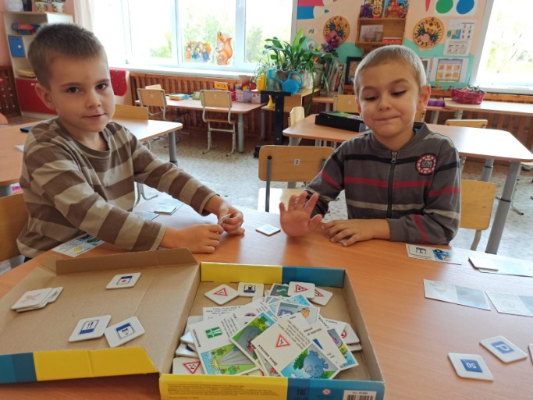
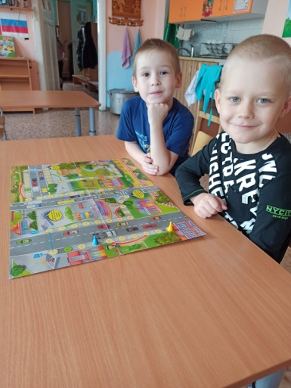
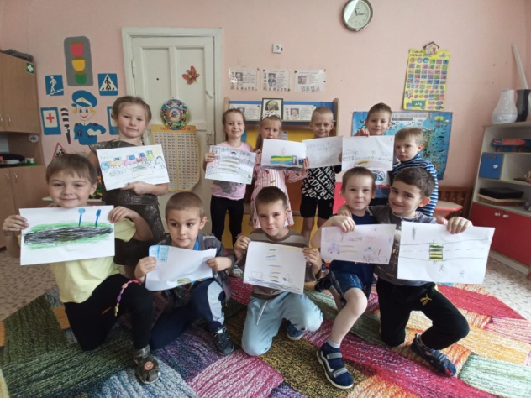
 | Организация мероприятий с детьми, направленных на формирование навыков антитерро- ристической безопасности |  | Организация мероприятий с детьми, направленных на формирование навыков информационной безопасности |  | Организация мероприятий с детьми, направленных на формирование навыков противопожарной безопасности и электробезопасности |  | Организация мероприятий с детьми, направленных на формирование навыков санитарно-эпидемиоло- гической безопасности |  | Организация мероприятий с детьми, направленных на формирование безопасного поведения на дорогах, и в транспорте, в том числе на железной дороге и железнодорож-ном транспорте |  | Организация мероприятий с детьми, направленных на формирование безопасного поведения на водных объектах |  | Организация работы с родителями (законными представителями) обучающихся по вопросам обеспечения безопасности детей в образовательных организациях и в быту
 | Тема и форма проведения мероприятия | Количество обучающихся, принявших участие в мероприятии | Тема и форма проведения мероприятия | Количество обучающихся, принявших участие в мероприятии | Тема и форма проведения мероприятия | Количество обучающихся, принявших участие в мероприятии | Тема и форма проведения мероприятия | Количество обучающихся, принявших участие в мероприятии | Тема и форма проведения мероприятия | Количество обучающихся, принявших участие в мероприятии | Тема и форма проведения мероприятия | Количество обучающихся, принявших участие в мероприятии | Тема и форма проведения мероприятия | указать количество родителей (законных представителей), принявших участие в мероприятиях
группа № | Беседа по теме «Если в дверь звонит незнакомец». Чтение Ш. Перро «Красная шапочка»Дидактическая игра "Портрет доброго и злого человека" | 20 | Беседа "Опасности интернета". Просмотр мультфильма "Фиксики-советы, Осторожней в интернете". | 17 | Беседа "Огонт друг или враг?". Встреча с пожарными и Экскурсия по пожарной машине. Дидактические игры "Горит, не гори", "Набери номер правильно", беседа "Действия при пожаре", "Средства тушения пожара", | 20 | Беседа"Осторожно, растения!", "Осторожно-грибы!". Рассматривание иллюстраций "Ядовитые растения и грибы". Прослушивание песен "Синий трактор. Микробы". Беседа "Микробы вредные и полезные" | 19 | Дидактические игры :«Дорожные знаки», "Набери номер правильно", "Найди такой же знак". Чтение художественной литературы Михалков С. "Вот моя улица", "Дядя Степа". Рассматриваание иллюстраций по ПДД, рисование "Безопасная дорога"Просмотр мультфильмов на противопожарную тематику и по ПДД. Уроки тётушки Совы. Настольные игры-бродилки "ПДД" | 15 | Беседа: «Не умеешь плавать – не лезь в воду»,«Не шути с водой – она не для шуток создана!». Чтение худ.литературы Д.Мамин-Сибиряк «Серая шейка». Рассматривание иллюстраций «Несчастные случаи с людьми на воде и их причины» | 21 | Консультации для родителей «Безопасность детей – забота взрослых», «О поведение в общественном транспорте», «О значении обучения детей дошкольного возраста правилам дорожного движения». Беседа о важности соблюдения ПДД на родительском собрании. | 31

